ITEM1DS
 |  |  |  |  |  |  |  |  |  |  | datum |  |  |  | 03/04/2026 |  |  |  |  |  |  | pagina |  |  | 2/4
 |  |  |  |  |  |  |  |  |  |  | offerte nr. |  |  |  | SLL-TEST-001 |  |  |  |  |  |  | project |  |  | Testproject
 |  |  |  |  |  |  |  |  |  |  | van |  |  |  | Steven Zweegers
 |  |  |  |  |  |  |  |  |  |  | adres |  |  |  | Algolweg 2
Offerte |  |  |  |  |  |  |  |  |  |  | referentie |  |  |  | SLL-TEST-001
 |  |  |  |  |  |  |  |  |  |  | telefoon |  |  |  | +31 33 465 13 92
 | Slingerland Techniek B.V. |  |  |  |  |  |  |  |  |  | e-mail |  |  |  | steven@slingerlandtechniek.nl
 | Algolweg 2 |  |  |  |  |  |  |  |  |  | klant |  |  |  | Testbedrijf BV |  |  |  |  |  |  | Contact: |  |  | Test Contact
 | 3821BH Amersfoort |  |  |  |  |  |  |  |  |  | adres |  |  |  | Teststraat 1, 1234 AB Amersfoort, Nederland
 | T. +31 (0)33 465 13 92 |  |  |  |  |  |  |  |  |  | referentie |  |  |  | REF-TEST
 | E. sales@slingerlandtechniek.nl |  |  |  |  |  |  |  |  |  | telefoon |  |  |  | +31612345678
 | www.slingerlandtechniek.nl |  |  |  |  |  |  |  |  |  | e-mail |  |  |  | test@example.com
ITEM1 |  |  |  |  |  |  |  |  |  |  | Afmetingen en prestaties kunnen zonder voorafgaande kennisgeving worden gewijzigd
Type en kenmerken van de gevraagde machine |  |  |  |  |  |  |  |  |  |  |  |  |  |  |  |  | prestatie bij |  |  |  |  |  |  |  |  | Outlet
Debiet |  |  |  |  |  |  |  |  |  |  |  |  |  |  |  |  | Capaciteit (Normaal) |  |  |  |  |  |  |  |  |  |  |  |  | [Nm3/h]
Totale druk |  |  |  |  |  |  |  |  |  |  |  |  |  |  |  |  | Statische druk
Werktemperatuur medium |  |  |  |  |  |  |  | 60 |  |  |  |  | [°C] |  |  |  | Soortelijk gewicht medium |  |  |  |  |  |  |  |  | 1,059 |  |  |  | [Kg/m3]
Installatiehoogte |  |  |  |  |  |  |  | 0 asl |  |  |  |  | [m] |  |  |  | Soortelijk gewicht std |  |  |  |  |  |  |  |  | 1,204 |  |  |  | [Kg/m3]
Temperatuur |  |  |  |  |  | 60 |  |  |  | 20 |  |  |  |  | [°C] |  | Geselecteerd model |  |  |  |  |  |  |  |  | GF 710/2-A-II
Hoogte |  |  |  |  |  | 0 |  |  |  | 0 |  |  |  |  | [m]
Vochtigheid |  |  |  |  |  | 0 |  |  |  | 0 |  |  |  |  | [%] |  |  |  |  |  |  |  |  |  |  | Uitvoering |  |  | E04
Soortelijk gewicht medium |  |  |  |  |  | 1,059 |  |  |  | 1,204 |  |  |  |  | [Kg/m3] |  | Installatie type |  |  |  | D - Kanaal in- en uitlaat
Totale druk |  |  |  |  |  | 5927 |  |  |  | 6735 |  |  |  |  | [Pa] |  | Toerental ventilator |  |  |  |  |  |  |  |  |  |  | 2916 |  | [rpm]
Statische druk |  |  |  |  |  | 5363 |  |  |  | 6095 |  |  |  |  | [Pa] |  | Oriëntatie |  |  |  |  |  |  |  |  |  |  | RD 0
Debiet |  |  |  |  |  | 27000 |  |  |  | 27000 |  |  |  |  | [m3/h] |  | Geluidsvermogen LwA |  |  |  |  |  |  |  |  |  |  | 100,83 |  | [db(A)]
Capaciteit (Normaal) |  |  |  |  |  | 22137 |  |  |  | 25158 |  |  |  |  | [Nm3/h] |  | Geluidsdruk op 1,5m - 1/2 sf in vrij veld |  |  |  |  |  |  |  |  |  |  | 87,53 |  | [db(A)]
Asvermogen |  |  |  |  |  | 50,406 |  |  |  | 57,284 |  |  |  |  | [kW] |  | Leidingwerk |  |  | s>3mm = +3dB; 1mm<s<3mm = +4,5dB ; s<1mm = +6dB
Benodigd motorvermogen |  |  |  |  |  | 50,406 |  |  |  | 57,284 |  |  |  |  | [kW] |  | Ventilator rendement |  |  |  |  |  | Outlet |  |  |  |  | 88,18 |  | %
Kenmerken gekozen motor |  |  |  |  |  |  |  |  |  |  |  |  |  |  |  | Motor rendement IEC 60034-30 |  |  |  |  |  |  |  | IE3 |  | PD2 impeller |  |  | 11 |  | kgm2
Code |  | 280S02-50/std3P |  |  |  |  |  |  |  |  | bouwvorm |  |  | B3 |  | Rendement |  |  | 95 |  | 95 |  |  | 94 |  | PD2 needed |  |  | 10,6 |  | kgm2
Nominaal vermogen |  |  |  |  | 75 |  | [kW] | polig: |  |  | 2 | rpm |  | 2975 |  | Belasting |  |  | 1.00 |  | 75% |  |  | 50% |  | PD2 motor |  |  | 59,4 |  | kgm2
ErP 2009/125/CE Regulament (UE) N. 327/2011 |  |  |  |  |  |  |  |  |  |  |  |  | Opmerkingen
Rendement klasse |  |  |  |  |  |  | 64 |  | N |  |  |  |  |  |  | 82,1 |  |  | Totaal rendement |  |  |  |  |  |  |  |  | 83,89 |  | %
Waaier type |  |  |  | achterwaarts gebogen schoepen |  |  |  |  | Type test |  |  |  | B/total |  |  | Debiet |  | 25812,63 |  |  | [m3/h] |  |  | Druk |  |  | 5601 |  |  | [Pa]
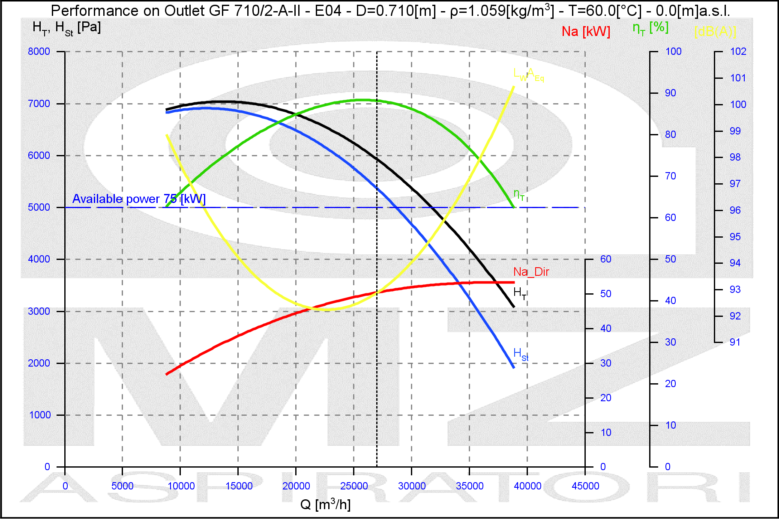
OPMERKING
Max. toerental |  |  | 3200 Rpm

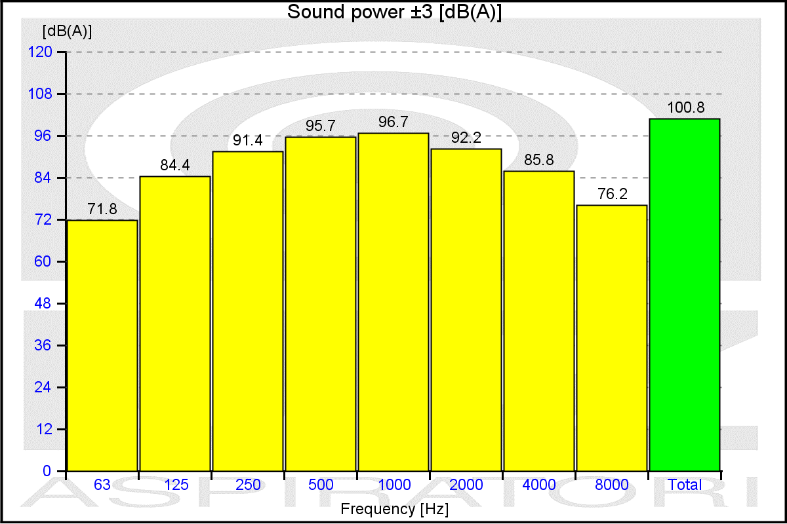
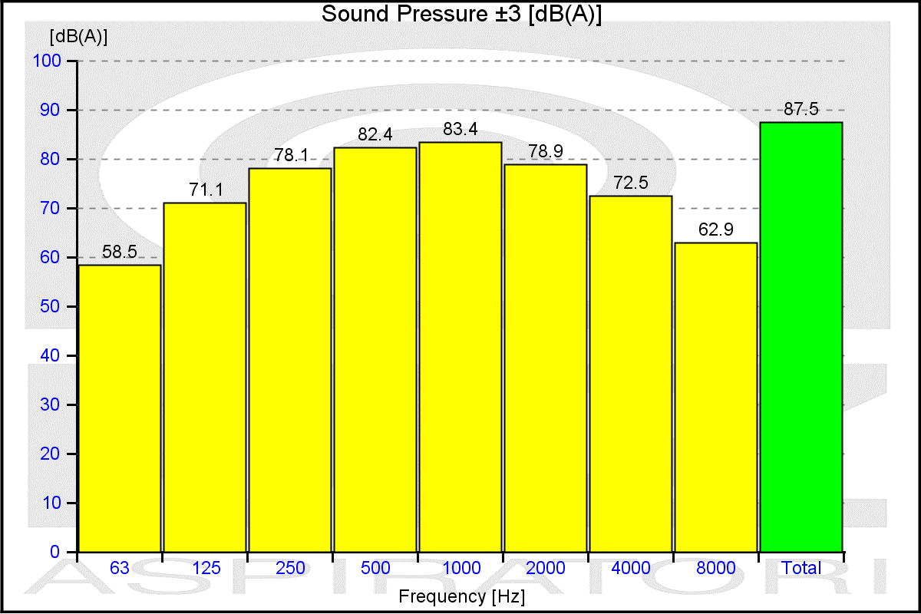

Geluidswaarden gemeten in niet-galm omgeving met volledig geïsoleerde in- en uitlaatkanalen

ITEM1MS
 |  |  |  |  |  |  |  |  | datum |  |  | 03/04/2026 |  |  |  |  | pagina |  | 4/4
 |  |  |  |  |  |  |  |  | offerte nr. |  |  | SLL-TEST-001 |  |  |  |  | project |  | Testproject
 |  |  |  |  |  |  |  |  | van |  |  | Steven Zweegers
 |  |  |  |  |  |  |  |  | adres |  |  | Algolweg 2
Offerte |  |  |  |  |  |  |  |  | referentie |  |  | SLL-TEST-001
 |  |  |  |  |  |  |  |  | telefoon |  |  | +31 33 465 13 92
 | Slingerland Techniek B.V. |  |  |  |  |  |  |  | e-mail |  |  | steven@slingerlandtechniek.nl
 | Algolweg 2 |  |  |  |  |  |  |  | klant |  |  | Testbedrijf BV |  |  |  |  | Contact: |  | Test Contact
 | 3821BH Amersfoort |  |  |  |  |  |  |  | adres |  |  | Teststraat 1, 1234 AB Amersfoort, Nederland
 | T. +31 (0)33 465 13 92 |  |  |  |  |  |  |  | referentie |  |  | REF-TEST
 | E. sales@slingerlandtechniek.nl |  |  |  |  |  |  |  | telefoon |  |  | +31612345678
 | www.slingerlandtechniek.nl |  |  |  |  |  |  |  | e-mail |  |  | test@example.com
ITEM1 |  |  |  |  |  |  |  |  | Afmetingen en prestaties kunnen zonder voorafgaande kennisgeving worden gewijzigd

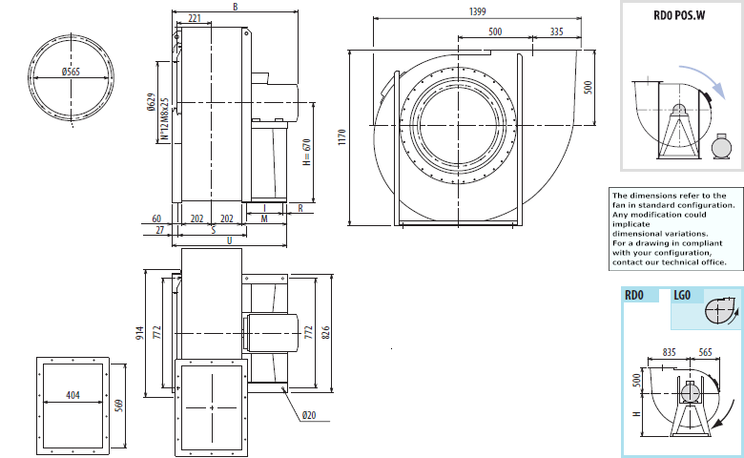

Indicatieve maten in standaard configuratie. Voor gedetailleerde informatie, neem contact op.
Indicatief gewicht inclusief standaard motor.
B |  | I |  | H |  | H1 |  | H2 |  | M |  |  | R |  | S | U |  | PD2 | kg
1284 |  | 591 |  | 670 |  | 500 |  | 850 |  | 690 |  |  | 39 |  | 497 | 1154 |  | 11 | 760

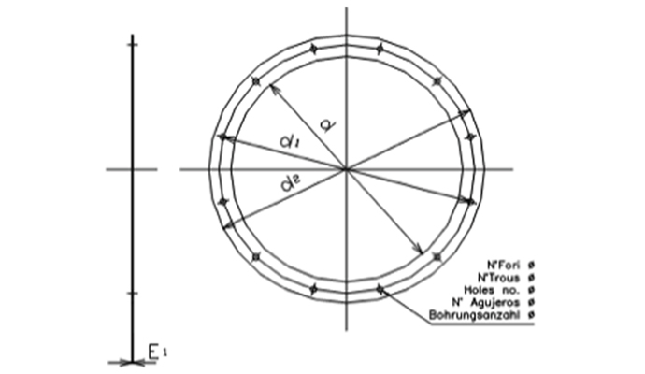
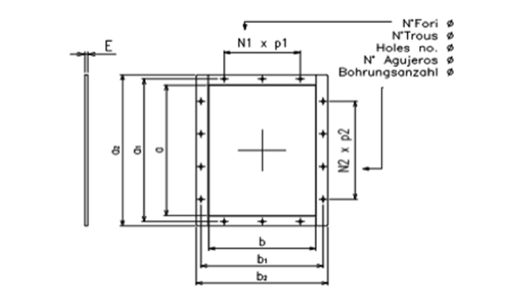

Cod |  |  | dxn° |  | d1 |  | d2 |  | Φ |  | E1 |  |  | Cod |  | axb |  | a1 | b1 | a2 | b2
0565 A |  |  | 565x12 |  | 629 |  | 665 |  | 14 |  | 4 |  |  | 0569x0404 |  | 569x404 |  | 629 | 464 | 669 | 504

 |  |  |  |  |  |  |  |  |  |  |  |  |  | N1xp |  | N2xp |  | n° | Φ | E
 |  |  |  |  |  |  |  |  |  |  |  |  |  | 2x160 |  | 3x160 |  | 14 | 14 | 4

